ゼッケン
★★ ５月２３日 マスターズ・ねんりん・体重別・団体形大会専用 ★★ |  |  |  |  |  |  |  | 申込 締切日 | ４月１３日
 |  |  |  |  |  |  |  |  | (連盟事務局必着)
兵庫県空手道連盟 大会参加評議員 各位
 |  |  |  |  |  |  |  | 兵庫県空手道連盟
 |  |  |  |  |  |  |  | 事務局

大会用ゼッケンの斡旋販売のお知らせ

 | 本年度も、兵庫県空手道連盟主催競技大会にて、大会用ゼッケンの斡旋販売を致します。
 | ゼッケン番号・会員番号・選手名・指定の縫い目の場所を印刷してお届けします。
 | なお、この斡旋販売は、任意です。別途ゼッケン制作方法に従い各自でお作り頂くことを基本としています。
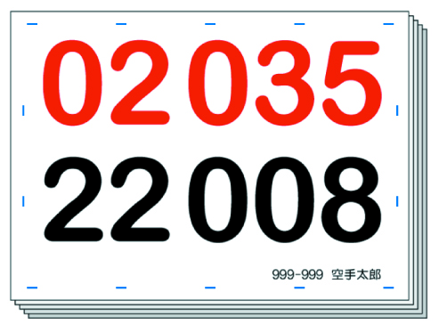
 |  |  |  |  |  |  | 形・組手の２競技用
 | 各評議員の皆様、大会へご協力頂いておりますご父兄の皆さまには、日頃より本連盟大会行事へのご尽力を頂き誠にありがたく深く感謝申し上げます。 一昨年の後期少年・中学生大会から、ご父兄の皆さまにお手伝いをお願いいたしておりますが、この4回の大会が、多くのご父兄や会員の皆さまのご協力により、無事運営出来ました事を、深く感謝いたします。 本年度も、グリーンアリーナ神戸にて「前期少年大会」が４月２１日、また、ウインク武道館で「中・高・一般・マスターズ大会」が５月２６日の開催となります。 大会は、多くの大会役員や、審判員、補助役員の皆さまのご協力なくしては開催できない状況にあります。 今回の前期少年大会、中・高・一般・マスターズ大会でも、ご父兄の皆さまにご尽力頂きたく、何卒よろしくお願い申し上げます。
 |  |  |  |  | ■ゼッケンの仕様
 |  |  |  |  | ○ | 布材質等／ポリエステル 15cm×21ｃｍ

 |  |  |  |  | ○ | インク／顔料インク(汗などの水でにじみにくい。)

 |  |  |  |  | ○ | ほつれ防止加工済み
 |  |  |  |  |  |  | 道着への縫い付けが容易にできます。
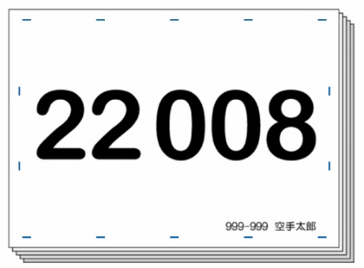

 |  |  |  |  |  |  |  |  | 形又は組手の１競技用

 |  | 会員番号・選手名入り

■ |  | 斡旋価格 | ： １枚 １８０円 (２競技参加で、形・組手別々に制作する場合は、２枚で３６０円です。)

 | ※ 個人でのお申し込みはできません。評議員単位でお申込ください。

■ |  | お届け予定 | ： 抽選後、ゼッケンを制作し、ゼッケン通知と共にお届けいたします。

■ |  | お申込方法 | ： 『申込一覧表』の『(Ｃ) ゼッケン申込＆作成料』欄に記入してお申込みください。
 |  | ※ | 『別々希望選手』及び一部作成で『ゼッケン不要選手』がある場合は、この用紙にも記入頂きご提出ください。

■ |  | お支払方法 | ： 『申込一覧表』に記入し、出場費・広告料と合わせてお支払いください。

 | ★★ ５月２３日 マスターズ・ねんりん・体重別・団体形大会専用 ★★ ゼッケン別々・一部申込書

 | 評議員・高校 番号： |  |  | 評議員・高校 名 ：

 | 別々希望選手 |  |  |  |  | ゼッケン不要選手

 | ※ | 形・組手両方参加で、別々にゼッケンの必要な選手は、上に会員番号の下３桁を記入してください。形・組手のゼッケンを別々に２枚お届けします。(１名で、２枚の３６０円です。) |  |  |  | ※ | ゼッケンの不要な選手は、上に会員番号の下３桁を記入してください。その選手のゼッケンは制作いたしません。

 | ○ 送付先
 | 〒651-0056 |  |  |  |  |  | ※事務局使用欄
 | 神戸市中央区熊内町5-9-19 ＫＩＣ内 |  |  |  |  |  | 受付 | 入力
 | 兵庫県空手道連盟 事務局 宛
 |  | ＦＡＸ： | ０７８-２４２-０７０１
 |  | E-Mail： | info@hyokuren.jp

